Prueba_1
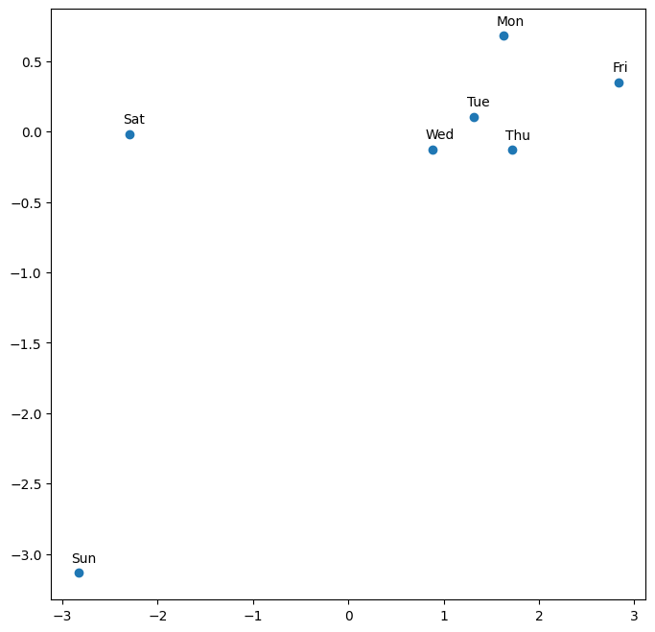
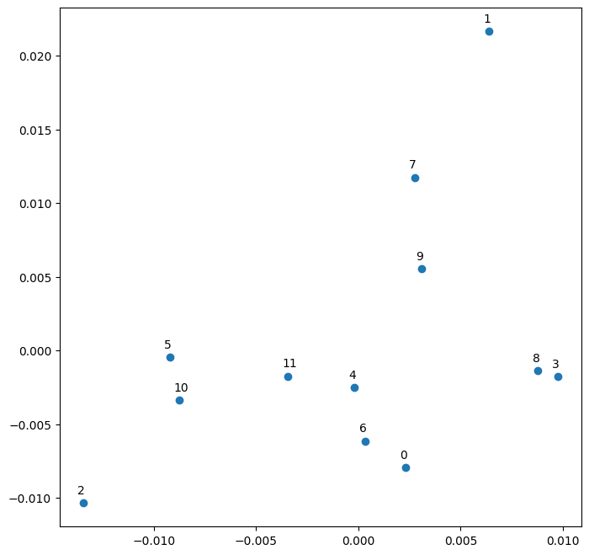
Hiperparámetros | Valores | Variable Categórica | Usada | Dimensión Embedding
Learning Rate | 0.0008 | Store | Si | 1115
Epochs | 10 | DayOfWeek | Si | 7
Batch Size | 128 | Year | Si | 3
Optimizer | Adam | Month | Si | 12
Loss | mse | Day | Si | 31
Metrics | mse | StateHoliday | Si | 12
Activation Function | relu | CompetitionMonthsOpen | No | 2
Hidden Units 1 | 1500 | Promo2Weeks | No | 1
Hidden Units 2 | 750 | StoreType | Si | 2
Lambda | 0.0001 | Assortment | Si | 3
Private Score | 0.14881 | PromoInterval | No | 3
Public Score | 0.13246 | CompetitionOpenSinceYear | No | 4
Comentarios | Vemos que los pesos utilizados del tercer puesto nos dan un resultado muy bueno en Kaggle. | Promo2SinceYear | No | 4
 |  | State | Si | 6
 |  | Week | Si | 52
 |  | Events | Si | 22
 |  | Promo_fw | No | 1
 |  | Promo_bw | No | 1
 |  | StateHoliday_bool_fw | Si | 1
 |  | StateHoliday_bool_bw | Si | 8
 |  | SchoolHoliday_fw | Si | 8
 |  | SchoolHoliday_bw | Si | 1

Prueba_2
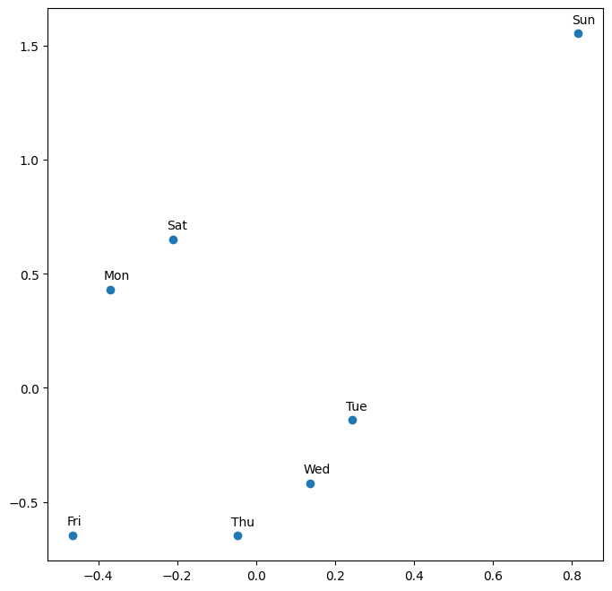
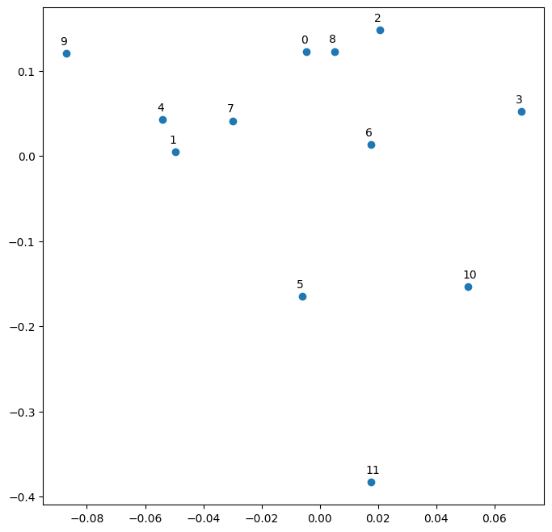
Hiperparámetros | Valores | Variable Categórica | Usada | Dimensión Embedding
Learning Rate | 0.0008 | Store | Si | 1115
Epochs | 6 | DayOfWeek | Si | 7
Batch Size | 2048 | Year | Si | 3
Optimizer | Adam | Month | Si | 12
Loss | mse | Day | Si | 52
Metrics | mse | StateHoliday | Si | 12
Activation Function | relu | CompetitionMonthsOpen | No | 2
Hidden Units 1 | 1500 | Promo2Weeks | No | 1
Hidden Units 2 | 750 | StoreType | Si | 2
Lambda | 0.0001 | Assortment | Si | 3
Private Score | 0.13235 | PromoInterval | No | 3
Public Score | 0.13920 | CompetitionOpenSinceYear | No | 4
Comentarios | Vemos como al bajar los epochs y subir el batch_size mejoro el score, dando una idea de que en la Prueba_1 hubo un overfitting. | Promo2SinceYear | No | 4
 |  | State | Si | 6
 |  | Week | Si | 52
 |  | Events | Si | 22
 |  | Promo_fw | No | 1
 |  | Promo_bw | No | 1
 |  | StateHoliday_bool_fw | Si | 1
 |  | StateHoliday_bool_bw | Si | 8
 |  | SchoolHoliday_fw | Si | 8
 |  | SchoolHoliday_bw | Si | 1

Prueba_4
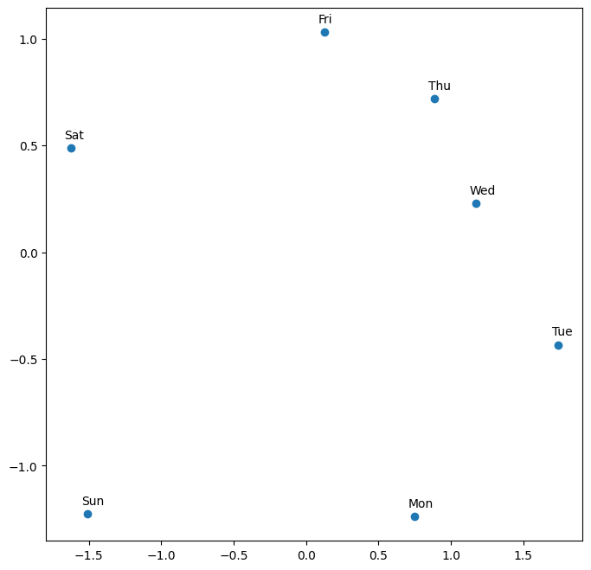
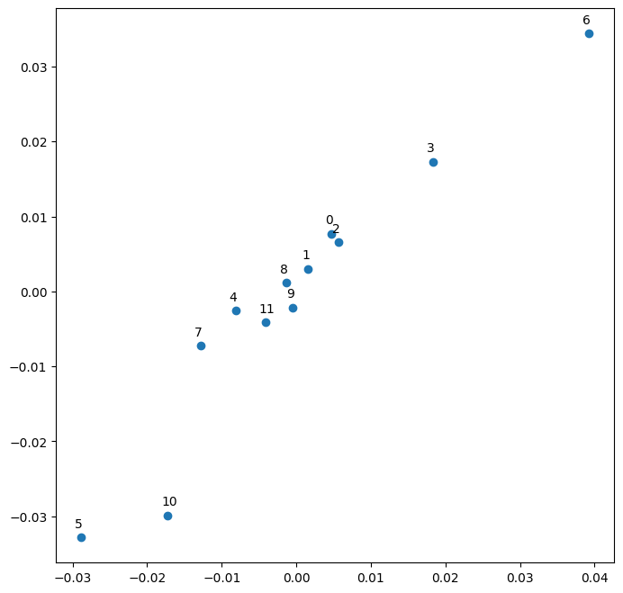
Hiperparámetros | Valores | Variable Categórica | Usada | Dimensión Embedding
Learning Rate | 0.0008 | Store | Si | 1115
Epochs | 5 | DayOfWeek | Si | 7
Batch Size | 128 | Year | No | 3
Optimizer | Adam | Month | Si | 12
Loss | mse | Day | Si | 31
Metrics | mse | StateHoliday | Si | 12
Activation Function | relu | CompetitionMonthsOpen | No | 2
Hidden Units 1 | 750 | Promo2Weeks | No | 1
Hidden Units 2 | 750 | StoreType | Si | 2
Lambda | 0.0001 | Assortment | Si | 3
Private Score | 0.15089 | PromoInterval | No | 3
Public Score | 0.14353 | CompetitionOpenSinceYear | No | 4
Comentarios | Queria probar que pasaba si uno no tiene en cuenta el año a la hora de entrenar la red. | Promo2SinceYear | No | 4
 |  | State | Si | 6
 |  | Week | Si | 52
 |  | Events | Si | 22
 |  | Promo_fw | No | 1
 |  | Promo_bw | No | 1
 |  | StateHoliday_bool_fw | Si | 1
 |  | StateHoliday_bool_bw | Si | 8
 |  | SchoolHoliday_fw | Si | 8
 |  | SchoolHoliday_bw | Si | 1

Prueba_5
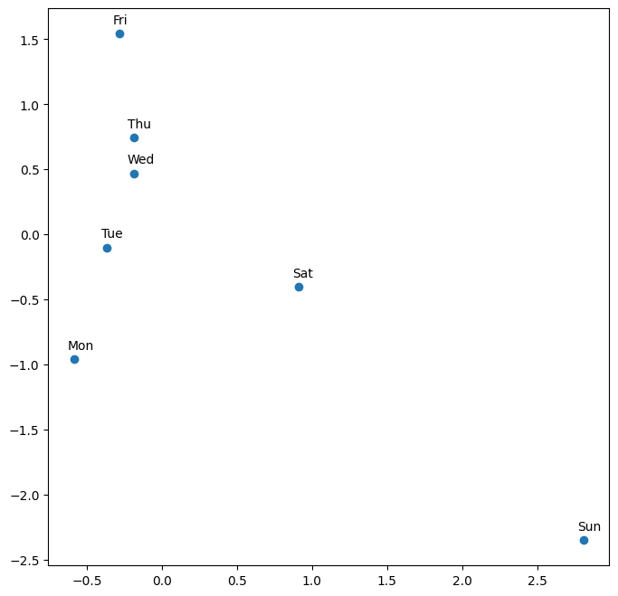
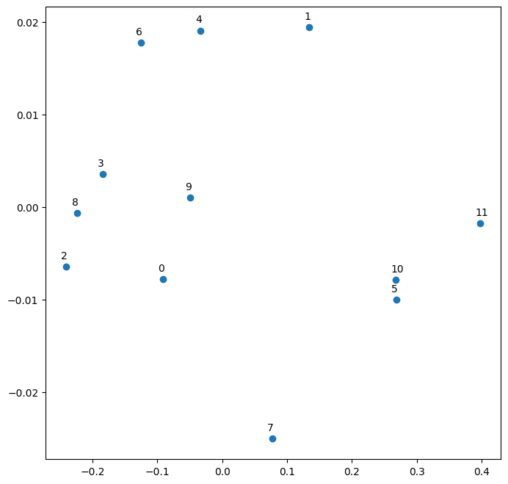
Hiperparámetros | Valores | Variable Categórica | Usada | Dimensión Embedding
Learning Rate | 0.0008 | Store | Si | 1115
Epochs | 6 | DayOfWeek | Si | 7
Batch Size | 128 | Year | Si | 3
Optimizer | Adam | Month | Si | 12
Loss | mse | Day | Si | 31
Metrics | mse | StateHoliday | Si | 12
Activation Function | relu | CompetitionMonthsOpen | No | 2
Hidden Units 1 | 750 | Promo2Weeks | No | 1
Hidden Units 2 | 750 | StoreType | Si | 2
Lambda | 0.0001 | Assortment | Si | 3
Private Score | 0.14174 | PromoInterval | No | 3
Public Score | 0.14500 | CompetitionOpenSinceYear | No | 4
Comentarios | Es igual a la prueba_4 pero teniendo en cuenta el año, el score muestra que la ausencia de este paramentro reduce el rendimiento de la red. | Promo2SinceYear | No | 4
 |  | State | Si | 6
 |  | Week | Si | 52
 |  | Events | Si | 22
 |  | Promo_fw | No | 1
 |  | Promo_bw | No | 1
 |  | StateHoliday_bool_fw | Si | 1
 |  | StateHoliday_bool_bw | Si | 8
 |  | SchoolHoliday_fw | Si | 8
 |  | SchoolHoliday_bw | Si | 1

